Kompetenzraster
Kompetenzraster 4.Semester Sanitärinstallateur/in EFZ |  |  |  |  | Semesterstart: | 2027-02-08 | Schultag: | Montag

Handlungsfelder und Kompetenzen |  |  |  |  |  |  |  |  | Bewertung / Benotung |  | Unterichtsplanung 4. Semester

HF 1 | Auftrag 4.1 |  | Auftrag 4.2 |  | Auftrag 4.3 |  |  |  | Zeugnisnote |  | 2027-02-08 | Rohrweitenbestimmung Trinkwasser
 | 4 Schultage (12L) |  | 6 Schultage (18L) |  | 3 Schultage (9L) |  |  |  | Die Zeugnisnote setzt sich aus den Leistungsnachweisen und Kompetenzprüfungen zusammen. Die Note aus den Leistungsnachweisen zählt zu ca. 30% an die Zeugnisnote. Alle Noten der Prüfungen zählen zu ca. 60% an die Zeugnisnote. |  | 4.6 4.1 | Grundlagen Erdgas inkl. Versorgung
Planen der Arbeiten | Sie interpretieren und unterscheiden einfache Installations- und Schemapläne. (K4) | Sie bestimmen die Rohrweiten von Trinkwasserleitungen anhand der geltenden Vorschriften (vereinfachte Rohrweiten­bestimmung). (K3 | Sie kennen die Grundlagen der X-Mass Methode und wenden diese in einfachen Beispielen an. | Sie erstellen selbstständig einfache X-Mass Vorfabrikationszeichnungen inkl. Rohrlängen und Stückliste. | Sie benennen die Anforderungen an die Apparatemontage. (K1) | Sie bestimmen anhand von Beispielen den Platzbedarf, Achsabstände und Montagehöhen von Apparaten und den zugehörigen Garnituren. (K3) |  |  |  |  | 2027-02-15 | Rohrweitenbestimmung Trinkwasser
 |  |  |  |  |  |  |  |  |  |  | 4.6 4.1 | Grundlagen Erdgas inkl. Versorgung
 |  |  |  |  |  |  |  |  |  |  | 2027-02-22 | Rohrweitenbestimmung Trinkwasser
 | Sie ordnen die gebräuchlichen Plansymbole korrekt zu. (K1) |  |  |  | Sie erstellen eine Handskizze eines Apparates oder einer Anlage. (K3) |  |  |  |  |  | 4.6 4.1 | Grundlagen Erdgas inkl. Versorgung
 |  |  |  |  |  |  |  |  |  |  | 2027-03-01 | Rohrweitenbestimmung Trinkwasser
 |  |  |  |  |  |  |  |  |  |  | 4.6 4.1 | Grundlagen Erdgas inkl. Versorgung
 |  |  |  |  |  |  |  |  |  |  | 2027-03-09 | Arbeitsvorbereitung AVOR X-Mass
HF 1 | Auftrag 4.4 |  | Auftrag 4.5 |  | Auftrag 4.11 |  |  |  | Leistungsnachweise |  | 4.6 4.2 | Grundlagen Erdgas inkl. Versorgung
 | 3 Schultage (9L) |  | 1 Schultage (3L) |  | 0.5 Schultage (3L) |  |  |  | Die Note der Leistungsnachweise entsteht aus den während des Semestes erzielten Punkten. |  | 2027-03-16 | Arbeitsvorbereitung AVOR X-Mass
Planen der Arbeiten | Sie beschreiben die für Vorwände relevanten Inhalte der Schallschutznorm und Brandschutzvorschriften. (K2) | Sie erstellen anhand von Planunterlagen einen Werkstattplan für eine Vorwand. (K3) | Sie berechnen rechtwinklige Dreiecke. (K3) |  | Sie berechnen und bestimmen das Gefälle von Entsorgungsleitungen. | Sie bestimmen die Rohrweiten von Trinkwasserleitungen anhand der geltenden Vorschriften. |  |  |  |  | 4.7 4.2 | Montage von Erdgasleitungen
 |  |  | Sie können mit Hilfe von Unterlagen Abzweig - Bogen Kombinationen in Schmutzwasserinstallationen bestimmen | Sie können mit Hilfe von Unterlagen den seitlichen Versatz in Schmutzwasserinstallationen unter Berücksichtigung des Gefälles bestimmen. |  |  |  |  |  |  | 2027-03-23 | Arbeitsvorbereitung AVOR X-Mass
 |  |  |  |  |  |  |  |  |  |  | 4.7 4.2 | Montage von Erdgasleitungen
 |  |  |  |  | Sie berechnen den Druck unter Berücksichtigung der Kompressibilität des Wassers. | Sie interpretieren einfache Montage- und Einlegepläne für die Installation von Wasserleitungen. |  |  | Planen der Arbeiten |  | 2027-03-30 | Arbeitsvorbereitung AVOR X-Mass
 |  |  |  |  |  |  |  |  | Auftrag 4.1 | 3 | 4.7 4.2 | Montage von Erdgasleitungen
 |  |  |  |  |  |  |  |  | Auftrag 4.2 | 3 | 2027-04-06 | Arbeitsvorbereitung AVOR X-Mass
 |  |  |  |  |  |  |  |  | Auftrag 4.3 | 3 | 4.7 4.2 | Montage von Erdgasleitungen
HF 3 | Auftrag 4.6 |  |  | Auftrag 4.7 |  |  |  |  | Auftrag 4.4 | 2 | 2027-04-27 | Arbeitsvorbereitung AVOR X-Mass
 | 5 Schultage (10L) |  |  | 4 Schultage (8L) |  |  |  |  | Auftrag 4.5 | 1 | 4.8 4.2 | Fallleitungen, Entlüftung und Sammelleitung
Montieren von Sanitäranlagen | Sie erklären die Erdgasgewinnung. (K2) | Sie beschreiben die verschiedenen Gasarten. (K2) | Sie erläutern die Bedingungen, wie es zu einem Brand oder einer Explosion kommen kann. (K2) | Sie unterscheiden die Systeme für Erdgasleitungen nach Material und Verwendungszweck. (K4) | Sie benennen die Vorschriften für die Befestigung von Erdgasleitungen. (K1) |  |  |  | Auftrag 4.11 | 1 | 2027-05-04 | Arbeitsvorbereitung AVOR X-Mass
 |  |  |  |  |  |  |  |  | Total Punkte | 13 | 4.8 4.3 | Fallleitungen, Entlüftung und Sammelleitung
 |  |  |  |  |  |  |  |  |  |  | 2027-05-11 | Planung und Einteilung von Apparaten
 | Sie beschreiben die Funktionsweise der Erdgasversorgung. (K2) | Sie beschreiben die wichtigsten Eigenschaften von Gas. (K2) |  | Sie erläutern die Vorschriften zur Ausser­betriebnahme von Erdgasleitungen. (K2) | Sie erklären den Zweck und die Funktion verschiedener Armaturen für Erdgasleitungen. |  |  |  | Mont. von Sanitäranlagen |  | 4.8 4.3 | Fallleitungen, Entlüftung und Sammelleitung
 |  |  |  |  |  |  |  |  | Auftrag 4.6 | 3 | 2027-05-18 | Planung und Einteilung von Apparaten
 |  |  |  |  |  |  |  |  | Auftrag 4.7 | 2 | 4.8 4.3 | Fallleitungen, Entlüftung und Sammelleitung
 |  |  |  |  |  |  |  |  | Auftrag 4.8 | 3 | 2027-05-25 | Planung und Einteilung von Apparaten
HF 4 | Auftrag 4.8 |  | Auftrag 4.9 |  |  | Auftrag 4.10 |  |  | Auftrag 4.9 | 2 | 4.9 4.4 | Ausdehnung & Befestigungspunkte
 | 4 Schultage (8L) |  | 3 Schultage (6L) |  |  | 1 Schultag (3L) |  |  | Auftrag 4.10 | 3 | 2027-06-01 | Planung von Vorwänden
Montieren von Sanitäranlagen | Sie beschreiben die Inhalte der geltenden Vorschriften in Bezug auf die Installation von Entsorgungsleitungen. (K2) |  | Sie erläutern die Problematik der Ausdehnung von Entsorgungsleitungen. (K2) | Sie bestimmen die Ausdehnung von Entsorgungsleitungen anhand von Montagehand-büchern. (K3) | Sie bestimmen geeignete Leitungs-befestigungen mit Hilfe von Montage-hand¬büchern (z.B. Ausdehnung, Rohr-schellentyp). (K1) | Exkursion Geberit |  |  | Total Punkte | 13 | 4.9 4.4 | Ausdehnung & Befestigungspunkte
 |  |  |  |  |  |  |  |  |  |  | 2027-06-08 | Planung von Vorwänden
 |  |  |  |  |  |  |  |  |  |  | 4.9 4.4 | Ausdehnung & Befestigungspunkte
 |  |  | Sie unterscheiden Rohrbefestigungen für verschiedene Bauuntergründe. (K4) |  |  | QV Woche |  |  |  |  | 2027-06-15 | Exkursion Geberit
 |  |  |  |  |  |  |  |  |  |  | 4.10
 |  |  |  |  |  |  |  |  |  |  | 2027-06-22 | Berechnung Überkröpfung AVOR X -Mass
 |  |  |  |  |  |  |  |  |  |  | 4.5 4.10 | Vernetzendes Projekt
 |  |  |  |  |  |  |  |  |  |  | 2027-06-29 | Besprechung Zeugnis
 |  |  |  |  |  |  |  |  |  |  | 2027-07-06 | Exkursion
Kanton St.Gallen Gewerbliches Berufs- und Weiterbildungszentrum
Fachgruppe Sanitär Spengler |  |  |  |  |  |  | itm I sanitärlernen.ch

ST_17_KW_24
Unterrichtsverlauf |  |  | 2027-06-15 |  | 17

Exkursion Geberit |  |  |  | 4.10 | Filme / Theorie

ganzer Tag
 | Anreise individuell

 | Adresse: | Geberit GIZ
 |  | Schachenstrasse 77
 |  | 8645 Jona

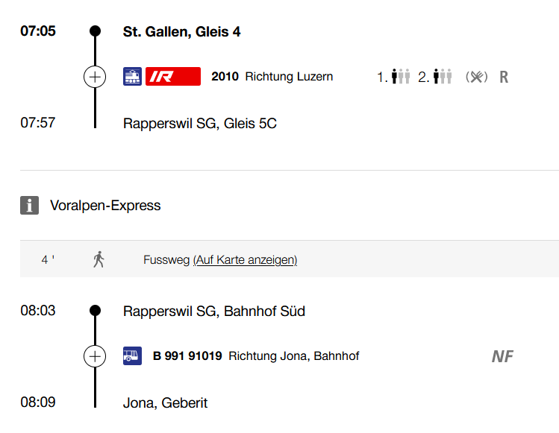

 | Besammlung 08.20 Uhr

 | Lernziele
 | * Sie beschreiben die Inhalte der aktuellen Vorschriften in Bezug
 | auf die Installation von Entsorgungsleitungen.
 | * Sie beschreiben Einsatzgebiete, und Eigenschaften der Dämmmaterialien für Entsorgungsleitungen.
 | * Sie beschreiben die handelsüblichen Vorwandsysteme.

